信用交易
融资融券市场交易数据统计(2025-04-01)

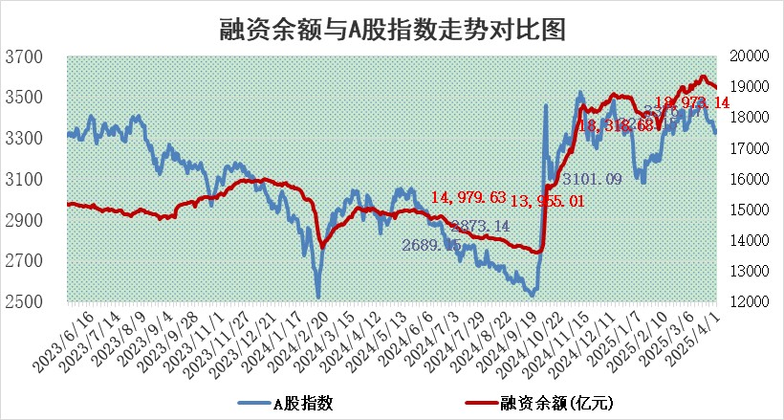
标的证券 | 融资融券余额（亿元） | 融资余额（亿元） | 融券余额（亿元） | 融资买入额（亿元） | 融资融券规模变化（亿元） | 融资余额增幅(‰) | 融券余额增幅(%)
统计数据 | 19,140.36 | 18,973.14 | 112.37 | 1,001.93 | -46.34 | -2.51 | 1.17

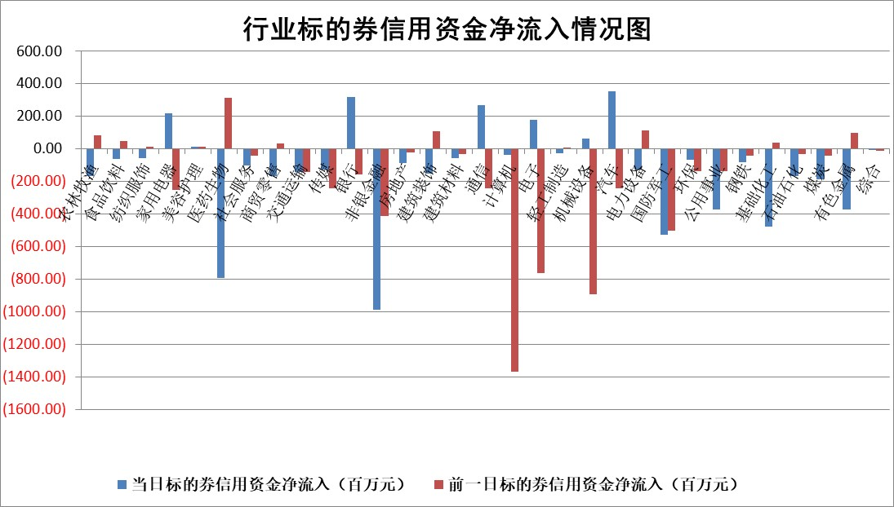

标的基金代码 | 标的基金简称 | 融资余额/市值(%) | 融资余额增幅(%) | 融资买入额/成交金额(%) | （融资余额净增额-融券余额净增额）/市值(‱) | 融券余额降幅(%) | ABS[（融资余额净增额-融券余额净增额）/市值净增额-1](%)
159902 | 华夏中小板ETF | 0.00 | 0.00 | 0.00 | 0.00 | 0.00 | 100.00
159915 | 易方达创业板ETF | 2.74 | 0.00 | 278304.13 | -0.02 | -3.64 | 99.84
159919 | 嘉实沪深300ETF | 0.77 | -0.24 | 0.93 | -0.22 | -5.04 | 24.63
159920 | 华夏恒生ETF | 33.05 | -0.03 | 12.86 | -0.86 | 0.00 | 100.95
159922 | 嘉实中证500ETF | 0.54 | -6.46 | 17.76 | -4.04 | -2.31 | 96.62
159925 | 南方沪深300ETF | 0.41 | -5.96 | 0.04 | -2.60 | -0.08 | 133.88
159928 | 消费ETF | 2.61 | -2.80 | 1.03 | -7.54 | -1.74 | 113.06
159934 | 易方达黄金ETF | 40.52 | -0.16 | 2.64 | -6.68 | 0.00 | 102.03
159939 | 全指信息技术ETF | 0.95 | -6.00 | 281.44 | -6.11 | -1.02 | 117.58
159940 | 全指金融地产ETF | 0.33 | 1.44 | 0.00 | 0.47 | 0.00 | 101.77
159995 | 半导体芯片ETF | 2.76 | -1.87 | 284.56 | -5.30 | -0.37 | 112.40
159997 | 天弘中证电子ETF | 2.11 | -4.87 | 3.11 | -10.82 | 0.26 | 69.32
159998 | 天弘中证计算机主题ETF | 0.89 | 8.08 | 0.32 | 6.81 | 0.98 | 114.38
510050 | 华夏上证50ETF | 2.33 | -0.13 | 113.92 | -0.06 | 9.07 | 100.55
510180 | 华安上证180ETF | 0.43 | -1.98 | 0.52 | -0.84 | 4.26 | 104.14
510880 | 华泰柏瑞红利ETF | 0.86 | 0.39 | 3.59 | 0.26 | -11.24 | 98.84
510900 | 易方达恒生H股ETF | 36.82 | -0.98 | 4.99 | -36.41 | 0.00 | 151.02
511010 | 5年期国债ETF | 2.36 | -5.41 | 0.00 | -13.51 | 0.00 | 2606.40
511380 | 可转债及可交换债券ETF | 2.69 | 0.01 | 74.87 | 0.02 | 0.00 | 99.63
512000 | 全指证券ETF | 6.41 | 0.28 | 5.01 | 1.82 | 0.24 | 97.52
512010 | 沪深300医药卫生ETF | 5.19 | -3.61 | 103.38 | -19.93 | -3.57 | 109.85
512070 | 沪深300非银ETF | 3.55 | 1.78 | 1622.75 | 6.20 | 0.00 | 127.89
512400 | 南方中证申万有色金属ETF | 1.41 | -5.45 | 1.88 | -8.39 | -2.10 | 155.60
512580 | 广发中证环保产业ETF | 0.79 | -1.03 | 0.02 | -0.82 | 0.00 | 101.56
512660 | 国泰中证军工ETF | 2.37 | -1.09 | 8.97 | -4.21 | -16.21 | 101.33
512800 | 华宝中证银行ETF | 5.43 | 1.84 | 3.30 | 11.83 | 7.03 | 67.71
512980 | 广发中证传媒ETF | 1.53 | -6.53 | 2532.58 | -11.51 | -5.15 | 105.16
515030 | 华夏中证新能源汽车ETF | 1.73 | 0.72 | 5.85 | 0.94 | -2.26 | 102.43
515050 | 华夏中证5G通信主题ETF | 1.40 | -9.37 | 3.80 | -14.82 | -5.42 | 11.79
515070 | 华夏中证人工智能ETF | 2.80 | 2.00 | 15.19 | 5.50 | 0.00 | 114.98
标的股票比较指标 |  | 融资余额/流通A股市值(%) | 融资余额增幅(%) | 融资买入额/成交金额(%) | （融资余额净增额-融券余额净增额）/流通A股市值(‱) | 融券余额降幅(%) | ABS[（融资余额净增额-融券余额净增额）/流通A股市值净增额-1](%)
前十名标的个股 |  | 鹏都农牧 | 迪哲医药 | 招商南油 | 宇环数控 | 中航产融 | 聚辰股份
 |  | 东旭光电 | 金诚信 | 湘电股份 | 军信股份 | 七匹狼 | 信捷电气
 |  | 威创股份 | 热景生物 | 海利尔 | 旭光电子 | 建研设计 | 东山精密
 |  | 海印股份 | 奇德新材 | 真兰仪表 | 至纯科技 | 山外山 | 中新赛克
 |  | 广汇汽车 | 鸿泉物联 | 海格通信 | 石化机械 | 金辰股份 | 华特气体
 |  | 首航高科 | 军信股份 | 紫金银行 | 热威股份 | 金枫酒业 | 商络电子
 |  | 超华科技 | 至纯科技 | 力芯微 | 东土科技 | 城市传媒 | 统联精密
 |  | 联络互动 | 旭光电子 | 浙海德曼 | 天承科技 | 时代出版 | 威尔高
 |  | 爱康科技 | 泽璟制药 | 永泰能源 | 合锻智能 | 金春股份 | 新致软件
 |  | 长江健康 | 石化机械 | 金诚信 | 真兰仪表 | 宝莫股份 | 科大国创
后十名标的个股 |  | 联创股份 | 多瑞医药 | 玉龙股份 | 统联精密 | 柳钢股份 | 三川智慧
 |  | 香雪制药 | 中航产融 | 泰豪科技 | 圣元环保 | 楚天科技 | 大恒科技
 |  | 华闻集团 | 东风科技 | 欧菲光 | 邵阳液压 | 东南网架 | 中青旅
 |  | 东方集团 | 统联精密 | 概伦电子 | 多瑞医药 | 昭衍新药 | 泰嘉股份
 |  | 中青宝 | 航天电器 | 迅捷兴 | 中航产融 | 天成自控 | 贝因美
 |  | 晨鸣纸业 | 圣元环保 | 贵州燃气 | 华钰矿业 | 金能科技 | 金风科技
 |  | 中航电测 | 江天化学 | 湖南发展 | 佳电股份 | 中谷物流 | 上海物贸
 |  | 海通证券 | 宁沪高速 | 联创股份 | 新元科技 | 海正药业 | 三孚新科
 |  | 普利制药 | 中航光电 | 香雪制药 | 东风科技 | 中国通号 | 长电科技
 |  | 世纪华通 | 邵阳液压 | 华闻集团 | 趣睡科技 | 蓝帆医疗 | 徐家汇
说明：1.以上普通交易数据和信用交易数据皆以交易日收盘后数据为基准；2.上述标的证券总数据只计算标的证券市场总数据，不包括从标的证券中调出去标的证券数据，所以与交易所公布的总值略有不同； 3.上述行业采用申万一级行业分类；4.以上标的基金和标的个股中比较的6个指标值中：前5个（从左至右）为正向指标，值越大排名越靠前；第6个为逆向指标，值越小，排名越靠前；5.第6个指标中ABS[]表示求绝对值，其主要用于考量信用资金相对净流入对股价相对净变化的贡献程度；6.数据来源：wind，交易所。

 |  |  |  | 证券代码 | 新增融资余额 | 融资买入额 | 融资买入增幅前10
 |  | 1 | 西部建设 | 002302 | 80643953 | 177472374 | 41%
 |  | 2 | 天键股份 | 301383 | 27855096 | 56831811 | 39%
 |  | 3 | 井松智能 | 688251 | 7040854 | 13763946 | 27%
 |  | 4 | 国电电力 | 600795 | 116116226 | 151740647 | 23%
 |  | 5 | 华立科技 | 301011 | 9342856 | 31199107 | 23%
 |  | 6 | 捷邦科技 | 301326 | 9066090 | 22350547 | 22%
 |  | 7 | 海利尔 | 603639 | 19864834 | 35520613 | 20%
 |  | 8 | 华研精机 | 301138 | 7597460 | 13339451 | 16%
 |  | 9 | 鹏辉能源 | 300438 | 83773067 | 304558811 | 16%
 |  | 10 | 建科股份 | 301115 | 7106455 | 29879412 | 15%

